基礎設計
クエスト基礎設計フォーマット
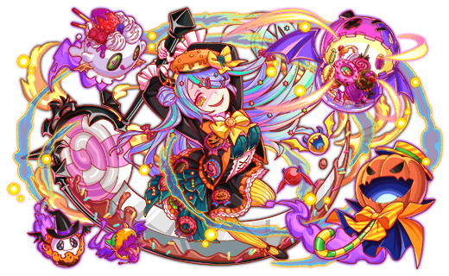
 | 認識合わせ

 |  | クエストの位置づけ |  | ウィザード
 |  | クエストの存在意義 |  | #REF!
 |  | つまり |  | #REF!

 | 基本情報

 |  | クエスト名 |  | 〇〇降臨！
 |  | 難易度 |  | 上級/超級/超絶級/ウィザード級 |  | ハロウィンウィザードちゃん
 |  | ボスキャラクター名称 |  | 未定
 |  | ボスキャラクター情報 |  | 黄/Unknown・デーモン/攻撃

 |  | ステージギミック |  | ダメージパネル(超絶級ではダメージパネルは使用しない)
 |  | ステージ制限※超級は必須
 |  | エネミーギミックA
 |  | エネミーギミックB |  | 暗闇 |  | ハロウィンオリジナルユニット
 |  | キラー |  | マシン/暗闇キラー
 |  | 対応できるユニット数
 |  | フロア構成要望 |  | 4F
 |  | 実現したいユーザー体験 |  | ■目的 ハロウィン対抗ユニットが一番輝くように設計する。 ハロウィンユニットがいるとデバフや特定のギミックの影響を受けないように設計し、 ハロウィンユニット編成だと最速でクリアできるようにする。 ■要件 ハロウィンユニット（種族デーモン）に対し… ・開幕攻撃エンハンス（数値は慎重に） ・暗闇を受けない ・ハロウィンオリジナルユニットがいる場合は開幕スキルで一色パネルを無くす などを入れ、期間中に"高速周回ができる"という要件を達成させる。 また、上記の対応でも高速周回の担保が取れない場合は夏麒麟など、 水着ユニット向けに行ったエンハンスと同じレベルのものを実装する。 → 上記エンハンス・ギミックは一通り含めます。 → 合わせて1フロア目で編成されたハロウィンユニットに応じてエンハンスがかかる（重複有り）にする事で周回の高速化を図ります。 クエスト製作時は、フェス限のクリアタイムと、ハロウィンキャラを含めたクリアタイムを測り、 ハロウィンキャラのほうが、5~10分以上早くクリアできるように調整をしたい。 あくまで、ハロウィンキャラが居ないとバグマは厳しいような調整にしたい。 → ハロウィンキャラのクリアタイムを縮める（こちらをメインに調整） → ハイゼン、チューリングの複数編成対策としてマシンキラー(+ゴッドキラー？） → 彦星対策（バグマが多いので特に注意したい)にボムパネル吸収攻撃 クエストの構成に関しては、運営要件に合わせ変更予定だが、 基本的にはダメージパネルをクエスト中に発生させる様な構成にし、 ハロウィン対抗の緑2体に関してはアビリティで突破できるギミックとする。 難易度に関しては、前回の反省を踏まえ超絶以下の難易度を制作するべきか検討中です。 | 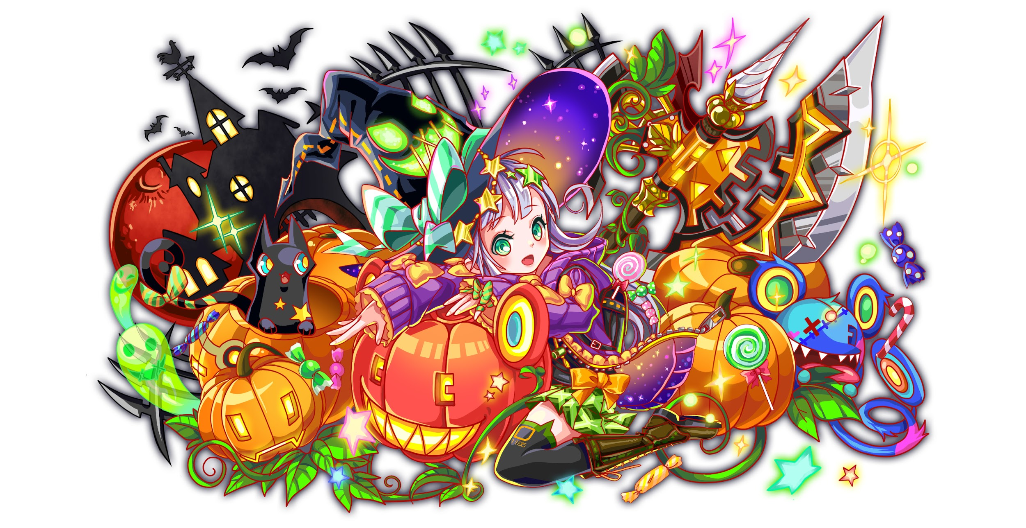
 |  | ステージギミック早見表 (2016/7/4更新) ※パーティの組み方に影響を与える戦略要素 |  | スキルバインド / 暗闇 / ダメージパネル / マシンキラー / ハート（ボム）パネル、黄パネル吸収攻撃

 |  | クリア報酬 |  | ハロウィンウィザードちゃん

 |  | 補足 |  | 報酬設計別途検討

 | 活躍させたいユニット

 |  | ラベル | ユニット名 | 概要コメント |  | 最速クリアPT | 要注意PT
 | 1195 | SS | ハロウィンオリジナル | ダメージパネルを緑パネルに、赤パネルを最大8個Cパネルに変換し、2ターン緑属性とデーモンの攻撃力を超大UP |  | ハロウィンオリジナル | 彦星 | ハイゼンベルク
 | 822 | S | グリム | ダメージ50%軽減+Cパネル強化 Cスキル：Unknownキラー |  | ハロウィンオリジナル | 彦星 | チューリング
 | 1117 | S | 超覚醒アザゼル | 2ターンタップ1+緑変換+緑パネル出現率大 Cスキル：ヒューマンキラー+攻撃UP |  | ハロウィンラプンツェル | 彦星
 | 1196 | SS | ハロウィンラプンツェル | ダメージパネルと青パネルを緑パネルに変換+3ターン緑パネル出現率大UPし、緑属性とデーモンの防御力特大UP Cスキル：HP回復 |  | ハロウィンラプンツェル | 彦星

 | フロア構成

 |  | フロア１
 |  | 登場ユニット | 攻撃力 | 概要・行動パターン
 |  | ハロウィンポチ ハロウィンジェリー ハロウィンエレキポッド ハロウィンジョー | 行動頻度：2 ダメージ：各2000 | 【開幕】ハロウィンユニットorデーモン編成時：各種エンハンス効果 【常時】通常攻撃 -------------------------------------------- 手持ちのハロウィンユニットに応じてそれぞれが自爆＋各種エンハンス効果を使用。 例えば、「ハロウィンキノピオorバフォメットを持っていたらポチが自爆→フィーバーゲージ上昇。 ハロウィンラプorランスを持っていたらジェリーが自爆→Cパネル生成短縮」といったようにユニットのラベルに応じて異なる効果がかかるようにし、ハロウィンユニットを複数編成している程、クリアタイムが縮まるようにしたい 付与される効果は以下の4つ ・フィーバーゲージ上昇 ・永続Cパネル生成短縮 ・永続ボム爆風大 ・スキルターン短縮

 |  | フロア2
 |  | 登場ユニット | 攻撃力 | 概要・行動パターン
 |  | ハロウィンバフォメット or ハロウィンピノキオ or ハロウィンケルベロス | 行動頻度2 ダメージ:10000 | 【開幕時】 ハロウィンユニット編成時：赤・青・黄のうちいずれかの色パネルがドロップしない(永続） 【4ターン毎】ダメージパネル生成（少)+攻撃 【8ターン後】クリティカル -------------------------------------------- ※属性がバフォメットが黄、ピノキオが緑と仮定した場合（異なった場合でも片方に優位性を持たせる） 黄色属性であるバフォメットの出現率を低めに設定し、ラッキー感を出したい（体力低めor規定ターンで撤退で、早抜けさせる）

 |  | フロア3
 |  | 登場ユニット | 攻撃力 | 概要・行動パターン
 |  | ハロウィンランスロット or ハロウィンラプンツェル | 行動頻度2 ダメージ：9000 | 【開幕】ハロウィンユニット編成時：攻撃力UP 【常時】マシンキラー全体攻撃(＋ゴッドキラーも？） 【常時】ハートパネル＋ハート(ハートボム)パネル吸収攻撃 【死亡時】ハロウィンユニット編成時：ダメージUP ※仕様上不可だったため開幕に同じ意図のギミックをもたせる -------------------------------------------- ※属性がラプが黄、ランスが緑と仮定した場合（異なった場合でも片方に優位性を持たせる） 黄色属性であるラプンツェルの出現率を低めに設定し、ラッキー感を出したい。(体力かなり低めor規定ターンで撤退する等して早抜けさせる）。 またこのフロアでは、マシンキラーでチューリング・ハイゼン。ハートボムパネル吸収攻撃で彦星に対する牽制を行いたい（ボムパネルのみだと露骨だと思われそうなので、通常のハートも含んでいます）。マシンx2で8割程度のダメージ。

 |  | フロア4
 |  | 登場ユニット | 攻撃力 | 概要・行動パターン
 |  | ハロウィンウィザードちゃん （1ゲージ目) | 行動頻度2 ダメージ：12000 | 【開幕】デーモン以外に5ターン暗闇 【常時】ダメージパネル生成+全体攻撃(ダメージパネル生成はウィザード級のみ） 【常時】黃パネル吸収攻撃 【4ターン目】暗闇キラー -------------------------------------------- ハロウィンユニット編成時は前フロアからカウンターが付与された状態で入れるため早く倒せる。 体力は高いが突破における難易度は高くない。
 |  | ハロウィンウィザードちゃん （2ゲージ目) | 行動頻度2→1 ダメージ：9000 | 【開幕】デーモン以外に5ターン暗闇 【常時】ダメージパネル生成+攻撃(ダメージパネル生成はウィザード級のみ） 【4ターン目】暗闇キラー+攻撃頻度1 【HP50%以下】3ターンスキルバインド＋攻撃力UP -------------------------------------------- 1フロアでスキル溜めが出来ていてもワンパンされない程度の体力に調整。ボムパネル吸収とスキルバインドで彦星を若干足止めする。
 |  | ハロウィンウィザードちゃん （3ゲージ目) | 行動頻度1 ダメージ：9000 | 【開幕】3ターンスキルバインド+黃パネル出現率UP 【常時】ダメージパネル生成+攻撃(ダメージパネル生成はウィザード級のみ） 【常時】黃パネル吸収攻撃 【50%以下】ハート(ハートボム)パネル吸収攻撃+防御力UP 【30%以下】ダメージパネル生成（大量） -------------------------------------------- 1ゲージ、2ゲージ目を足して、さらに難易度をあげた調整にする。 黃パネルの生成を増やすことでダメージパネルがチェインしやすくなるが、黄パネル吸収攻撃もあるため消さなければならず、そこでダメージパネル対抗スキルが活きるようにしたい。

